유의사항
물량산출 Dynamo Tool 사용을 위한 Family List 작성 유의 사항
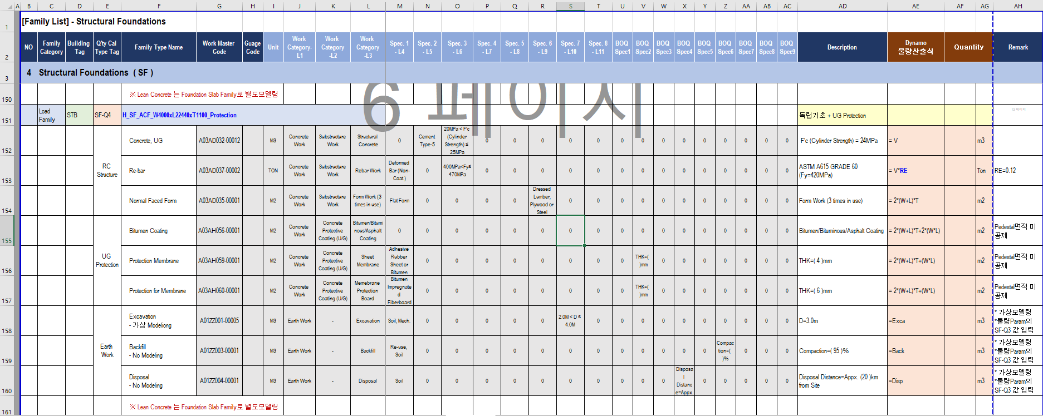
7

1

4
5

3

6

2

11
8
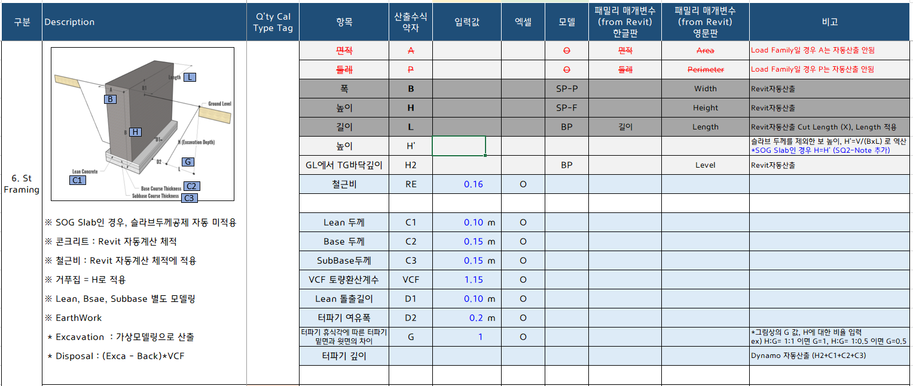

1 | 열 추가 금지
2 | 패밀리 데이터 구분 (Excel) | Family Category 라인에 System Family 혹은 Load Family가 반드시 들어가 있어야 함 (패밀리 명과 동일선상)
3 | Building Tag 및 Q’ty Cal Type Tag 입력 | Building Tag 및 Q’ty Cal Type Tag 라인에 데이터가 반드시 있어야 함. *물량산출 미적용시 공란 적용
4 | Revit 패밀리 명과 정확하게 일치 | *대소문자 구분 *Family Type명에는 Only Under Bar(_)만 적용, Dash(-) 적용하지 말것
5 | 해당 위치는 빈칸으로 둘것
6 | 토공 수량 산출 규칙 | 토공 수량은 각각 터파기/되메우기/되메우기*토량환산계수 = Exca, Back, Disp 기재 3개 항목은 항상 그림과 같은 순서로 산출하도록 설정되어 있음 예를들어 Excavation만 산출한다든지, 3개 항목 사이에 다른 항목이 들어간다든지 하는 경우가 필요하다면 로직 수정 필요
7 | Guage Code 열 추가 | 동일 Work Master Code 내 Spec에 따른 하위 분류 예) A03AD032-00002 (Concrete Cylinder Strength 20 Mpa < F'c <25Mpa)인 경우, A03AD032-00002 A(Guage Code) F'c = 21 Mpa B(Guage Code) F'c = 24 Mpa
8 | <물량Param> Sheet상의 항목중, 하늘색음영 항목이 산출식에 사용되지 않는 참조용일 경우 | F~L열은 반드시 공란 유지
9 | <물량Param> Sheet상의 항목중, 엑셀값을 사용하는 항목일 경우, 엑셀열에 "O" 반드시 표기
10 | <물량Param> Sheet상의 항목중, 물량산출 단위가 개수일 경우(산출수식약자가 Q인 항목) | Q 항목의 입력값은 - 페밀리 1개가 1개의 물량으로 산출시에는 "1" 입력 - 페밀리 1개당 2개(필요개수)의 물량으로 산출시에는 "2(필요개수)" 입력 ex) Base Plate Family 1개에 Anchor Bolt가 4개 인경우, BasePlate 수량은 Q=1 Anchor Bolt 수량은 Q=4
11 | <물량Param> Sheet상의 '구분'의 명과 해당 Sheet의 명칭 동일해야 함. | <물량Param> Sheet상의 '구분' : "1.Floors" 는 Sheet명 "1.Floors" 일치해야함 - 띄어쓰기, 대소문자, 철자 일치
12 | <물량 Param> Sheet의 패밀리 매개변수와 Revit 패밀리의 매개변수가 일치해야 함 | Revit 패밀리가 갖고있는 매개변수가 <물량Param> Sheet의 패밀리 매개변수에 없는 것은 괜찮으나 반대인 경우 에러 발생함 - 특히 "둘레" 매개변수는 특정 패밀리들만 보유하고 있으니 유의 - Steel Column, Steel Framing 체크 필수

Family구성도
[플랜트건축팀 Family 구성도]

NO | Category of Family | Naming | System Family |  |  |  |  | Loadable Family

1 | Floors | H_FL
 |  | Family Folder 이름 | Floor |  | Slab Edge
 |  |  | - AR_S05 : Grating
 |  |  | - AR_S07 : Checked
 |  |  | - AR_S17 : Conc STR_Slab
 |  |  | - AR_B07 : Building Finish
 |  |  | - AR_B08 : Mis-Concrete - Dike, Pit, Trench
 |  |  | - AR_B10 : Access Floor
 |  |  | □ Concrete Slab
 |  |  | ▶Concrete Slab
 |  |  | H_FL_AR_S17_RC Slab T150
 |  |  | H_FL_AR_S17_RC Slab_S Trowel_T200

 |  |  | □ Concrete Slab
 |  |  | ▶Roof Concrete Slab
 |  |  | H_FL_AR_S17_Roof RC Slab_T200
 |  |  | H_FL_AR_S17_Roof RC Slab_T200_Slope

 |  |  | □ Concrete Slab
 |  |  | ▶Pit, Trench Slab
 |  |  | H_FL_AR_B08_UG Pit_RC Slab T150_Bitumen_Epoxy
 |  |  | H_FL_AR_B08_UG Trench_RC Slab T200_Bitumen_Epoxy

 |  |  | □ Concrete Slab
 |  |  | ▶Turbine Top Deck Slab
 |  |  | H_FL_AR_S17_STG Top Slab_T2000

 |  |  | □ Concrete Deck Slab
 |  |  | ▶Concrete Deck Slab
 |  |  | H_FL_AR_S17_RC Deck Slab T200
 |  |  | H_FL_AR_S17_RC Deck Slab_S Trowel_T200

 |  |  | □ Concrete Deck Slab
 |  |  | ▶Roof Concrete Deck Slab
 |  |  | H_RF_AR_S17_Roof RC Deck Slab_T200
 |  |  | H_RF_AR_S17_Roof RC Deck Slab_T200_Slope

 |  |  | □ Grating Floor
 |  |  | H_FL_AR_S05_Grating_T32

 |  |  | □ Removable Grating Floor
 |  |  | H_FL_AR_S06_Removable Grating_T32

 |  |  | □ Checkered Plate Floor
 |  |  | H_FL_AR_S07_CHK PL_T6

F2 Group
 |  |  | □ Finish
 |  |  | ▶Tile
 |  | F31A | H_FL_AR_B07_Ceramic Tile
 |  | F31B | H_FL_AR_B07_Ceramic Tile_L Waterproof
 |  | F31C | H_FL_AR_B07_Ceramic Tile_Memb
 |  | F32A | H_FL_AR_B07_Acid R Tile
 |  | F32B | H_FL_AR_B07_Acid R Tile_L Waterproof
 |  | F34A | H_FL_AR_B07_Vinyl Tile
 |  | F34B | H_FL_AR_B07_Vinyl Tile_Screed
 |  | F35 | H_FL_AR_B07_Anti Static Vinyl Tile
 |  | F36 | H_FL_AR_B07_Granite Tile
 |  | F37 | H_FL_AR_B07_Marble Tile
 |  | F38 | H_FL_AR_B07_Stone Tile
 |  | F41 | H_FL_AR_B07_Porcelain Tile_T9
 |  | F43 | H_FL_AR_B07_Carpet Tile_T9

 |  |  | □ Finish
 |  |  | ▶Mat
 |  | F71 | H_FL_AR_B07_Carpet
 |  | F72 | H_FL_AR_B07_Matwell
 |  | F73 | H_FL_AR_B07_Entrance Floor Mats and Frame

 |  |  | □ Finish
 |  |  | ▶Raised Floor
 |  | F91 | H_FL_AR_B10_Raised Floor_600x600xH700
 |  | F91 | H_FL_AR_B10_Raised Floor_600x600xH1000

 |  |  | □ Finish
 |  |  | ▶UG Insulation
 |  |  | H_FL_AR_B07_Ground Insulation

2 | Roofs | H_RF
 |  | Family Folder 이름 | Basic Roof | Fascia | Gutter | Roof Soffit | Sloped Glazing
 |  |  | - AR_B05 : Roof - Cladding |  | - AR_B07 : Building Finish
 |  |  | - AR_B06 : Roof Finish - Concrete Roof Finish Only
 |  |  | ※ RC Roof Slab ⇒ Floor Family
 |  |  | □ For Concrete Roof |  | □ Gutter
 |  |  | ▶Slope < Insulation < Waterproofing |  | ▶Gutter
 |  | RF11 | H_RF_AR_B06_LW Conc(Slope)_XPS_Memb |  | H_RF_AR_B07_Gutter_Steel_Eave _W740xH300_T0.7
 |  | RF12 | H_RF_AR_B06_Mortar(Slope)_XPS_Memb |  | H_RF_AR_B07_Gutter_Steel_Valley_W300_T0.7
 |  | RF13 | H_RF_AR_B06_LW Conc(Slope)_XPS_Memb_Gravel |  | H_RF_AR_B07_Gutter_AL_Eave_T1.2_W250xH300
 |  |  |  |  | H_RF_AR_B07_Gutter_AL_Valley_W300_T0.7
 |  |  | □ For Concrete Roof
 |  |  | ▶Slope < Waterproofing < Insulation < Protection
 |  | RF21 | H_RF_AR_B06_Memb_XPS_PE_Protective Conc
 |  | RF22 | H_RF_AR_B06_Memb_XPS_PE_Roof Tile
 |  | RF23 | H_RF_AR_B06_LW Conc(Slope)_Memb_XPS_Geot_Gravel
 |  | RF24 | H_RF_AR_B06_LW Conc(Slope)_Memb_XPS_Geot_Roof Tile
 |  | RF25 | H_RF_AR_B06_LW Conc(Slope)_Memb_XPS_PE_Roof Tile
 |  | RF26 | H_RF_AR_B06_LW Conc(Slope)_Memb_XPS_PE_Protective Conc

 |  |  | □ For Concrete Roof
 |  |  | ▶Waterproofing < Insulation < Protection & Slope
 |  | RF31 | H_RF_AR_B06_Memb_XPS_PE_Protective Conc(Slope)
 |  | RF32 | H_RF_AR_B06_Memb_XPS_PE_LW Conc(Slope)

 |  |  | □ Cladding Roof
 |  |  | ▶Sandwitch Panel Roof
 |  | RF61 | H_RF_AR_B05_Roof Panel Steel Mineral Wool T200
 |  | RF62 | H_RF_AR_B05_Roof Panel Steel Glass Wool T220
 |  | RF63 | H_RF_AR_B05_Roof Panel AL Mineral Wool T200
 |  | RF64 | H_RF_AR_B05_Roof Panel AL Glass Wool T200

 |  |  | □ Cladding Roof
 |  |  | ▶Single Metal Sheet Roof
 |  | RF71 | H_RF_AR_B05_Roof Single Sheet Steel T0.7
 |  | RF72 | H_RF_AR_B05_Roof Single Sheet AL T0.7

3 | Walls | H_WA
 |  | Family Folder 이름 | Basic Wall |  | Curtain Wall | Stacked Wall
 |  |  | - AR_B02 : Wall - Concrete, Gypsum, Cladding, Masonry
 |  |  | - AR_B07 : Building Finish - Tile
 |  |  | - AR_B08 : Mis-Concrete - Dike, Pit, Trench
 |  |  | □ Exterior Wall
 |  |  | ▶Gypsum + Concrete *Concrete Wall은 별도 Family로 분리
 |  | EW11 | H_WA_AR_B02_Ext Wall_1L Gypsum_Mineral Wool
 |  | EW12 | H_WA_AR_B02_Ext Wall_1L Gypsum_Glass Wool
 |  | EW12A | H_WA_AR_B02_Ext Wall_2L Gypsum_Glass Wool
 |  | EW13 | H_WA_AR_B02_Ext Wall_1L Gypsum_Rigid Ins

 |  |  | □ Exterior Wall
 |  |  | ▶Gypsum + Masonry
 |  | EW21 | H_WA_AR_B02_Ext Wall_1L Gypsum_T200 Block_Mineral Wool
 |  | EW22 | H_WA_AR_B02_Ext Wall_1L Gypsum_T200 Block_Glass Wool
 |  | EW23 | H_WA_AR_B02_Ext Wall_1L Gypsum_T200 Block_Rigid Ins
 |  | EW24 | H_WA_AR_B02_Ext Wall_1L Gypsum_1B Brick_Mineral Wool
 |  | EW25 | H_WA_AR_B02_Ext Wall_1L Gypsum_1B Brick_Glass Wool
 |  | EW26 | H_WA_AR_B02_Ext Wall_1L Gypsum_1B Brick_Rigid Ins
 |  | EW27 | H_WA_AR_B02_Ext Wall_1L Gypsum_1B Clay Brick_Mineral Wool
 |  | EW28 | H_WA_AR_B02_Ext Wall_1L Gypsum_1B Clay Brick_Glass Wool
 |  | EW29 | H_WA_AR_B02_Ext Wall_1L Gypsum_1B Clay Brick_Rigid Ins

 |  |  | □ Exterior Wall
 |  |  | ▶Masonry + Masonry
 |  | EW31 | H_WA_AR_B02_Ext Wall_T100 Block_T200 Block_Mineral Wool
 |  | EW32 | H_WA_AR_B02_Ext Wall_T100 Block_T200 Block_Galss Wool
 |  | EW33 | H_WA_AR_B02_Ext Wall_T100 Block_T200 Block_EPS Ins
 |  | EW34 | H_WA_AR_B02_Ext Wall_0.5B Brick_1B Brick_Mineral Wool
 |  | EW35 | H_WA_AR_B02_Ext Wall_0.5B Brick_1B Brick_Glass Wool
 |  | EW36 | H_WA_AR_B02_Ext Wall_0.5B Brick_1B Brick_EPS Ins
 |  | EW37 | H_WA_AR_B02_Ext Wall_0.5B Brick_1B Clay Brick_Mineral Wool
 |  | EW38 | H_WA_AR_B02_Ext Wall_0.5B Brick_1B Clay Brick_Glass Wool
 |  | EW39 | H_WA_AR_B02_Ext Wall_0.5B Brick_1B Clay Brick_EPS Ins

 |  |  | □ Exterior Wall
 |  |  | ▶Masonry + Concrete *Concrete Wall은 별도 Family로 분리
 |  | EW41 | H_WA_AR_B02_Ext Wall_T100 Block_Mineral Wool
 |  | EW42 | H_WA_AR_B02_Ext Wall_T100 Block_Galss Wool
 |  | EW43 | H_WA_AR_B02_Ext Wall_T100 Block_EPS Ins
 |  | EW44 | H_WA_AR_B02_Ext Wall_0.5B Brick_Mineral Wool
 |  | EW45 | H_WA_AR_B02_Ext Wall_0.5B Brick_Galss Wool
 |  | EW46 | H_WA_AR_B02_Ext Wall_0.5B Brick_EPS Ins

 |  |  | □ Exterior Wall
 |  |  | ▶Single Wall
 |  | EW51 | H_WA_AR_B02_Ext Wall_RC T200
 |  | EW51 | H_WA_AR_B02_Ext Wall_RC_T200_Exposed
 |  | EW51 | H_WA_AR_B02_Ext Wall_RC T120_Parapet_Exposed
 |  | EW51A | H_WA_AR_B02_Ext Wall_RC T200_Emulsion Paint
 |  | EW51B | H_WA_AR_B02_Ext Wall_RC T150_UG_Bitumen
 |  | EW51C | H_WA_AR_B08_Ext Wall_RC T200_UG_Pit_Bitumen_Epoxy
 |  | EW51C | H_WA_AR_B08_Ext Wall_RC T200_UG_Trench_Bitumen_Epoxy
 |  | EW52 | H_WA_AR_B02_Ext Wall_Block T200_Emulsion
 |  | EW53 | H_WA_AR_B02_Ext Wall_1B Brick_Emulsion
 |  | EW54 | H_WA_AR_B02_Ext Wall_1B Clay Brick
 |  | EW55 | H_WA_AR_B02_Ext Wall_AAC Block T200

 |  |  | □ Exterior Wall
 |  |  | ▶Cladding Wall
 |  | EW61A | H_WA_AR_B02_Ext Wall_Sandwich Panel_Steel_Mineral Wool T120
 |  | EW61B | H_WA_AR_B02_Ext Wall_Sandwich Panel_Steel_Glass Wool T135
 |  | EW62 | H_WA_AR_B02_Ext Wall_Single Sheet_Steel T0.7
 |  | EW65A | H_WA_AR_B02_Ext Wall_Sandwich Panel_AL_Mineral Wool T120
 |  | EW65B | H_WA_AR_B02_Ext Wall_Sandwich Panel_AL_Glass Wool T120

 |  |  | □ Exterior Wall
 |  |  | ▶Cladding + Gypsum/Masonry
 |  | EW91 | H_WA_AR_B02_Ext Wall_Sandwich Panel_Steel_Mineral Wool T120_1L Gypsum
 |  | EW92 | H_WA_AR_B02_Ext Wall_Sandwich Panel_Steel_Mineral Wool T120_Block T100
 |  | EW93 | H_WA_AR_B02_Ext Wall_Sandwich Panel_Steel_Mineral Wool T120_Brick 1B

 |  |  | □ Exterior Wall
 |  |  | ▶ Exterior Wall Finish Only
 |  | EWF1 | H_WA_AR_B07_Ext Wall_Protection Board

 |  |  | □ Interior Wall
 |  |  | ▶Gypsum
 |  | IW11 | H_WA_AR_B02_Int Wall_1L Gypsum_Mineral Wool T100
 |  | IW12 | H_WA_AR_B02_Int Wall_1L Gypsum_Glass Wool T100
 |  | IW13 | H_WA_AR_B02_Int Wall_1L Gypsum
 |  | IW14 | H_WA_AR_B02_Int Wall_2L Gypsum_Mineral Wool T100_FR 2H
 |  | IW15 | H_WA_AR_B02_Int Wall_2L Gypsum_Glass Wool T100_FR 2H
 |  | IW16 | H_WA_AR_B02_Int Wall_2L Gypsum

 |  |  | □ Interior Wall
 |  |  | ▶Masonry
 |  | IW21 | H_WA_AR_B02_Int Wall_Block T200
 |  | IW22 | H_WA_AR_B02_Int Wall_Brick 1B

 |  |  | □ Interior Wall
 |  |  | ▶Concrete
 |  | IW31 | H_WA_AR_B02_Int Wall_RC T200

 |  |  | □ Interior Wall
 |  |  | ▶Masonry + Gypsum
 |  | IW41 | H_WA_AR_B02_Int Wall_Block T200_1L Gypsum_Mineral Wool
 |  | IW42 | H_WA_AR_B02_Int Wall_Brick 1B_1L Gypsum_Mineral Wool
 |  | IW46 | H_WA_AR_B02_Int Wall_Block T200_2L Gypsum_Mineral Wool
 |  | IW47 | H_WA_AR_B02_Int Wall_Brick 1B_2L Gypsum_Mineral Wool

F2 Group
 |  |  | □ Interior Wall
 |  |  | ▶ Interior Wall Finish Only
 |  | IWF1 | H_WA_AR_B07_Int Wall_Plaster T12
 |  | IWF2 | H_WA_AR_B07_Int Wall_Ceramic Tile
 |  | IWF2A | H_WA_AR_B07_Int Wall_Ceramic Tile_L Waterproof
 |  | IWF2B | H_WA_AR_B07_Int Wall_Ceramic Tile_Membrane
 |  | IWF3 | H_WA_AR_B07_Int Wall_Acid R Tile
 |  | IWF3A | H_WA_AR_B07_Int Wall_Acid R Tile_L Waterproof
 |  | IWF4 | H_WA_AR_B07_Int Wall_Granite Tile
 |  | IWF5 | H_WA_AR_B07_Int Wall_Marble Tile

4 | Structural Foundations | H_SF
 |  | Family Folder 이름 | Foundation Slab | Wall Foundation |  |  |  | Foundation Rectangular(Non-Pile) |  | Pile
 |  |  | - AR_S17 : Conc STR_Slab - SOG Slab
 |  |  | - AR_S18 : Foundation - Mat, Lean |  |  |  |  | - AR_S18 : Foundation
 |  |  | - AR_B01 : Equipment FDN |  |  |  |  | - AR_S19 : Pile
 |  |  | - AR_B08 : Mis-Concrete - Stoop, Pathway
 |  |  | ▶Mat Foundation for Building |  |  |  |  | ▶Shallow Foundation or Pile Cap (Pile 별도모델) |  | ▶Only Pile
 |  |  | H_SF_AR_S18_MAT_T450_Bitumen |  |  |  |  | H_SF_AR_S18_W2400xL2400xT500_Bitumen |  | H_SF_AR_S19_Steel Pile D508x12t_L10m
 |  |  | H_SF_AR_S18_MAT_T300_Bitumen |  |  |  |  | H_SF_AR_S18_W2750xL3950xT1200_Bitumen |  | H_SF_AR_S19_PHC Pile D500_L30m_Driven
 |  |  |  |  |  |  |  | H_SF_AR_S18_W2750xL3800xT1200_Bitumen |  | H_SF_AR_S19_PHC Pile D500_L30m_Pre-boring
 |  |  | ▶Mat Foundation for Equipment |  |  |  |  | H_SF_AR_S18_W2750xL2600xT1000_Bitumen
 |  |  | H_SF_AR_B01_EQ FDN_T1000_Bitumen |  |  |  |  | H_SF_AR_S18_W2750xL3800xT1200_Bitumen
 |  |  | H_SF_AR_B01_EQ FDN_T300_Bitumen |  |  |  |  | H_SF_AR_S18_W1250xL1250xT600_Bitumen
 |  |  | H_SF_AR_B01_EQ FDN_T500(CEP Can)_Bitumen
 |  |  | H_SF_AR_B01_EQ FDN_T800_Bitumen

 |  |  | ▶Mass Concrete (Temperature Control) for Equipment
 |  |  | H_SF_AR_B01_Mass_T2500_Bitumen

 |  |  | ▶SOG Slab
 |  |  | H_SF_AR_S17_SOG T200
 |  |  | H_SF_AR_S17_SOG T300_S Trowel
 |  |  | H_SF_AR_S17_SOG Edge

 |  |  | ▶Stoop, Pathway with Haunch
 |  |  | H_SF_AR_B08_Stoop T200
 |  |  | H_SF_AR_B08_ Ramp T200

 |  |  | ▶Lean Concrete (*Lean Concrete 별도 모델링)
 |  |  | H_SF_AR_S18_Lean T50
 |  |  | H_SF_AR_S18_Lean T50_Base
 |  |  | H_SF_AR_S18_Lean T50_Base_Subbase
 |  |  | H_SF_AR_S18_Lean_T50_Bitumen_PE_Base_Subbase

5 | Structural Column | H_SC
 |  | Family Folder 이름 |  |  |  |  |  | RC_UG_Pedestal | RC_UG_Pedestal_Anchor | RC_Column_Rectangular
 |  |  |  |  |  |  |  | AR_S15, Conc STR_Column | AR_S15, Conc STR_Column | AR_S15, Conc STR_Column
 |  |  |  |  |  |  |  | H_SC_AR_S15_UG PED_W800xL800_Bit | H_SC_AR_S15_UG PED_W1000xL1800_Bit_Anchor | H_SC_AR_S15_W300xL600

 |  |  |  |  |  |  |  | Steel Column_W_ASTM A6M | Steel Column_H_KSD3502 | Steel Column_H_Built Up |  | Steel Column_SHS_KSD3502 | Steel Column_RHS_KSD3502 | Steel Column_CHS_KSD3502
 |  |  |  |  |  |  |  | AR_S01, Column - Steel Column | AR_S01, Column - Steel Column | AR_S01, Column - Steel Column |  | AR_S01, Column - Steel Column | AR_S01, Column - Steel Column | AR_S01, Column - Steel Column
 |  |  |  |  |  |  |  | H_SC_AR_S01_W12x87(H-317.5x307.3x13.2x20.6) | H_SC_AR_S01_H-200x200x8x12 | H_SC_AR_S01_BH_ |  | H_SC_AR_S01_SHS_ | H_SC_AR_S01_RHS_ | H_SC_AR_S01_CHS_

6 | Structural Framing | H_SB
 |  | Family Folder 이름 |  |  |  |  |  | RC Tie Girder | RC Beam_Rectangular
 |  |  |  |  |  |  |  | AR_S16, Conc STR_Beam | AR_S16, Conc STR_Beam
 |  |  |  |  |  |  |  | H_SB_AR_S16_TG_B400xH600 | H_SB_AR_S16_B300xH600

 |  | Family Folder 이름 |  |  |  |  |  | Steel Beam_W_ASTM A6 M | Steel Beam_H-KSD3502 | Steel Beam_H-Built Up |  | Steel Beam_SHS_KSD | Steel Beam_RHS_KSD | Steel Beam_CHS_KSD
 |  |  |  |  |  |  |  | AR_S02, Beam : Steel Beam, Girder | AR_S02, Beam : Steel Beam, Girder | AR_S02, Beam : Steel Beam, Girder |  | AR_S02, Beam : Steel Beam, Girder | AR_S02, Beam : Steel Beam, Girder | AR_S02, Beam : Steel Beam, Girder
 |  |  |  |  |  |  |  | H_SB_AR_S02_W12x87(H-317.5x307.3x13.2x20.6) | H_SB_AR_S02_H-150x150x7x10 | H_SB_AR_S02_BH-900x300x20x40 |  | H_SB_AR_S02_SHS-150x150x6 | H_SB_AR_S02_RHS-150x100x6 | H_SB_AR_S02_CHS-D190.7x5.3

 |  | Family Folder 이름 |  |  |  |  |  | Steel Beam_Channel_KSD | Steel Beam_Angle_KSD | Steel Beam_Tee_KSD | Steel Beam_LC_KSD
 |  |  |  |  |  |  |  | AR_S02, Beam : Steel Beam, Girder | AR_S02, Beam : Steel Beam, Girder | AR_S02, Beam : Steel Beam, Girder | AR_S02, Beam : Steel Beam, Girder
 |  |  |  |  |  |  |  | H_SB_AR_S02_C- | H_SB_AR_S02_L- | H_SB_AR_S02_CT-150x150x6.5x9 | H_SB_AR_S02_LC-150x75x20x4.5

 |  | Family Folder 이름 |  |  |  |  |  | Steel Hori. Brace_Angle_KSD | Steel Ver. Brace_Angle_KSD | Steel Hori. Brace_CHS_KSD | Steel Ver. Brace_CHS_KSD | Steel Purlin_LC_KSD | Steel Girth_LC_KSD
 |  |  |  |  |  |  |  | AR_S03, Horizontal Brace | AR_S04, Vertical Brace | AR_S03, Horizontal Brace | AR_S04, Vertical Brace | AR_B03, Purlin | AR_B04, Girth
 |  |  |  |  |  |  |  | H_SB_AR_S03_L- | H_SB_AR_S04_L- | H_SB_AR_S03_CHS-D190.7x5.3 | H_SB_AR_S04_CHS-D190.7x5.3 | H_SB_AR_B03_LC-150x75x20x4.5 | H_SB_AR_B04_LC-150x75x20x4.5

7 | Ceiling | H_CE
 |  | Family Folder 이름 | Basic Ceiling | Compound Ceiling
 |  |  |  | AR_B09, Ceiling
 |  |  |  | H_CE_AR_B09_Acoustic Ceiling_T Bar_600x600x9T

8 | Doors | H_DR
 |  | Family Folder 이름 |  |  |  |  |  | Single Door |  | Double Door |  | Double Door + Transsom |  | Shutter / Sliding / Hanger / Swing / Revolving / Folding
 |  |  |  |  |  |  |  | AR_B12, Door |  | AR_B12, Door |  | AR_B12, Door |  | AR_B12, Door
 |  |  |  |  |  |  |  | *내화시간, Exit 표기는 추가 *Door Size-Opening Size |  | *내화시간, Exit 표기는 추가 *Door Size-Opening Size |  | *내화시간, Exit 표기는 추가 *Door Size-Opening Size |  | Shutter / Sliding / Hanger / Swing / Revolving / Folding
 |  |  |  |  |  |  |  | ▶Single Door_Steel |  | ▶Double Door_Steel |  | ▶Double Door_Steel_Transsom |  | ▶Shutter
 |  |  |  |  |  |  |  | H_DR_AR_B12_Single Door_Steel_W1000xH2100 |  | H_DR_AR_B12_Double Door_Steel_W2000xH2100 |  | H_DR_AR_B12_Double Door_Steel_W2000xH3000_Transsom |  | H_DR_AR_B12_Roll up Door_Steel_W5000xH6000_Manual
 |  |  |  |  |  |  |  | H_DR_AR_B12_Single Door_Steel_W1000xH2100_Vision |  | H_DR_AR_B12_Double Door_Steel_W2000xH2100_Vision |  | H_DR_AR_B12_Double Door_Steel_W2000xH3000_Vision_Transsom |  | H_DR_AR_B12_Roll up Door_Steel_W5000xH6000_Motor
 |  |  |  |  |  |  |  | H_DR_AR_B12_Single Door_Steel_W1000xH2100_Panic |  | H_DR_AR_B12_Double Door_Steel_W2000xH2100_Panic |  | H_DR_AR_B12_Double Door_Steel_W2000xH3000_Panic_Transsom |  | H_DR_AR_B12_Roll up Door_Blast Resistant _W5000xH6000_Manual
 |  |  |  |  |  |  |  | H_DR_AR_B12_Single Door_Steel_W1000xH2100_Vision_Panic |  | H_DR_AR_B12_Double Door_Steel_W2000xH2100_Vision_Panic |  | H_DR_AR_B12_Double Door_Steel_W2000xH3000_Vision_Panic_Transsom |  | H_DR_AR_B12_Roll up Door_Blast Resistant _W5000xH6000_Motorl
 |  |  |  |  |  |  |  |  |  |  |  |  |  | H_DR_AR_B12_Roll up Door_AL_W5000xH6000_Manual
 |  |  |  |  |  |  |  | ▶Single Door_Blast |  | ▶Double Door_Blast |  | ▶Double Door_Blast_Transsom |  | H_DR_AR_B12_Roll up Door_AL_W5000xH6000_Motor
 |  |  |  |  |  |  |  | H_DR_AR_B12_Single Door_Blast_W1000xH2100 |  | H_DR_AR_B12_Double Door_Blast_W2000xH2100 |  | H_DR_AR_B12_Double Door_Blast_W2000xH3000_Transsom
 |  |  |  |  |  |  |  | H_DR_AR_B12_Single Door_Blast_W1000xH2100_Panic |  | H_DR_AR_B12_Double Door_Blast_W2000xH2100_Panic |  | H_DR_AR_B12_Double Door_Blast_W2000xH3000_Panic_Transsom |  | ▶Sliding
 |  |  |  |  |  |  |  |  |  |  |  |  |  | H_DR_AR_B12_Sliding Door_Steel_W5000xH6000_Manual
 |  |  |  |  |  |  |  | ▶Single Door_Aluminum |  | ▶Doublee Door_Aluminum |  |  |  | H_DR_AR_B12_Sliding Door_Steel_W5000xH6000_Motor
 |  |  |  |  |  |  |  | H_DR_AR_B12_Single Door_AL_W1000xH2100 |  | H_DR_AR_B12_Double Door_AL_W2000xH2100 |  |  |  | H_DR_AR_B12_Sliding Door_AL_W5000xH6000_Manual
 |  |  |  |  |  |  |  | H_DR_AR_B12_Single Door_AL_W1000xH2100_Vision |  | H_DR_AR_B12_Double Door_AL_W2000xH2100_Vision |  |  |  | H_DR_AR_B12_Sliding Door_AL_W5000xH6000_Motor
 |  |  |  |  |  |  |  | H_DR_AR_B12_Single Door_AL_W1000xH2100_Panic |  | H_DR_AR_B12_Double Door_AL_W2000xH2100_Panic |  |  |  | H_DR_AR_B12_Sliding Door_Glass_W1000xH2100_Manual
 |  |  |  |  |  |  |  | H_DR_AR_B12_Single Door_AL_W1000xH2100_Vision_Panic |  | H_DR_AR_B12_Double Door_AL_W2000xH2100_Vision_Panic |  |  |  | H_DR_AR_B12_Sliding Door_Glass_W1000xH2100_Manual

 |  |  |  |  |  |  |  | ▶Single Door_Glass |  | ▶Double Door_Glass |  |  |  | ▶Hanger
 |  |  |  |  |  |  |  | H_DR_AR_B12_Single Door_Glass_W1000xH2100 |  | H_DR_AR_B12_Double Door_Glass_W2000xH2100 |  |  |  | H_DR_AR_B12_Hanger Door_Steel_W5000xH6000

 |  |  |  |  |  |  |  | ▶Single Door_SST |  | ▶Double Door_SST |  |  |  | ▶Swing
 |  |  |  |  |  |  |  | H_DR_AR_B12_Single Door_SST_W1000xH2100 |  | H_DR_AR_B12_Double Door_SST_W2000xH2100 |  |  |  | H_DR_AR_B12_Swing Door_Steel_W5000xH6000
 |  |  |  |  |  |  |  |  |  |  |  |  |  | H_DR_AR_B12_Swing Door_AL_W5000xH6000
 |  |  |  |  |  |  |  | ▶Single Door_Wood |  | ▶Double Door_Wood
 |  |  |  |  |  |  |  | H_DR_AR_B12_Single Door_Wood_W1000xH2100 |  | H_DR_AR_B12_Double Door_Wood_W2000xH2100 |  |  |  | ▶Revolving
 |  |  |  |  |  |  |  | H_DR_AR_B12_Single Door_Wood_W1000xH2100_Vision |  | H_DR_AR_B12_Double Door_Wood_W2000xH2100_Vision |  |  |  | H_DR_AR_B12_Revolving Door_W5000xH6000_Manual
 |  |  |  |  |  |  |  |  |  |  |  |  |  | H_DR_AR_B12_Revolving Door_W5000xH6000_Auto
 |  |  |  |  |  |  |  | ▶Single Door_uPVC
 |  |  |  |  |  |  |  | H_DR_AR_B12_Single Door_uPVC_W1000xH2100 |  |  |  |  |  | ▶Folding
 |  |  |  |  |  |  |  |  |  |  |  |  |  | H_DR_AR_B12_Folding Door_Steel_W5000xH6000_Manual
 |  |  |  |  |  |  |  |  |  |  |  |  |  | H_DR_AR_B12_Folding Door_Steel_W5000xH6000_Motor
 |  |  |  |  |  |  |  |  |  |  |  |  |  | H_DR_AR_B12_Folding Door_AL_W5000xH6000_Manual
 |  |  |  |  |  |  |  |  |  |  |  |  |  | H_DR_AR_B12_Folding Door_AL_W5000xH6000_Motor
 |  |  |  |  |  |  |  |  |  |  |  |  |  | H_DR_AR_B12_Folding Door_PVC_W5000xH6000_Manual
 |  |  |  |  |  |  |  |  |  |  |  |  |  | H_DR_AR_B12_Folding Door_Glass_W5000xH6000_Manual

9 | Windows | H_WD
 |  | Family Folder 이름 |  |  |  |  |  | Sliding Type | Awning Type | Fix Type | Combination Type | Skylight | MISC Window | Louver
 |  |  |  |  |  |  |  | AR_B11, Window | AR_B11, Window | AR_B11, Window | AR_B11, Window | AR_B11, Window | AR_B11, Window | AR_B11, Window
 |  |  |  |  |  |  |  | *내화시간 표기는 추가 *Window Size-Opening Size | *내화시간 표기는 추가 *Window Size-Opening Size | *내화시간 표기는 추가 *Window Size-Opening Size | *내화시간 표기는 추가 *Window Size-Opening Size | *내화시간 표기는 추가 *Window Size-Opening Size | *내화시간 표기는 추가 *Window Size-Opening Size | *내화시간 표기는 추가 *Window Size-Opening Size
 |  |  |  |  |  |  |  | ▶Sliding_Steel Window | ▶Awning_Steel Window | ▶Fix_Steel Window | ▶Fix_Awning_Steel Window | ▶Skylight_FRP | ▶Casement_Aluminum Window | ▶Steel Louver
 |  |  |  |  |  |  |  | H_WD_AR_B11_Sliding_Steel Window_SG_W2000xH1000 | H_WD_AR_B11_Awning_Steel Window_SG_W2000xH1000 | H_WD_AR_B11_Fix_Steel Window_SG_W2000xH1000 | H_WD_AR_B11_Fix_Awning_Steel Window_SG_W2000xH1000 | H_WD_AR_B11_Skylight_FRP_W1000xL1000 | H_WD_AR_B11_Casement_AL Window_DG_W2000xH1000 | H_WD_AR_B11_Steel Louver_W4000xH1000
 |  |  |  |  |  |  |  | H_WD_AR_B11_Sliding_Steel Window_DG_W2000xH1000 | H_WD_AR_B11_Awning_Steel Window_DG_W2000xH1000 | H_WD_AR_B11_Fix_Steel Window_DG_W2000xH1000 | H_WD_AR_B11_Fix_Awning_Steel Window_DG_W2000xH1000

 |  |  |  |  |  |  |  | ▶Sliding_Aluminum Window | ▶Awning_Aluminum Window | ▶Fix_Aluminum Window | ▶Fix_Awning_Aluminum Window | ▶Skylight_Acrylic | ▶Hung_Aluminum Window | ▶Aluminum Louver
 |  |  |  |  |  |  |  | H_WD_AR_B11_Sliding_AL Window_SG_W4000xH1200 | H_WD_AR_B11_Awning_AL Window_SG_W2000xH1000 | H_WD_AR_B11_Fix_AL Window_SG_W2000xH1000 | H_WD_AR_B11_Fix_Awning_AL Window_SG_W2000xH1000 | H_WD_AR_B11_Skylight_Acrylic_W1000xL3000 | H_WD_AR_B11_Single Hung_AL Window_DG_W2000xH1000 | H_WD_AR_B11_AL Louver_W600xH600
 |  |  |  |  |  |  |  | H_WD_AR_B11_Sliding_AL Window_DG_W2000xH1000 | H_WD_AR_B11_Awning_AL Window_DG_W2000xH1000 | H_WD_AR_B11_Fix_AL Window_DG_W2000xH1000 | H_WD_AR_B11_Fix_Awning_AL Window_DG_W2000xH1000 |  | H_WD_AR_B11_Single Hung_AL Window_DG_Low E_W2000xH1000
 |  |  |  |  |  |  |  |  |  |  |  |  | H_WD_AR_B11_Double Hung_AL Window_DG_W2000xH1000
 |  |  |  |  |  |  |  | ▶Sliding_uPVC Window | ▶Awning_uPVC Window | ▶Fix_uPVC Window | ▶Fix_Awning_uPVC Window |  | ▶Tilt_Aluminum Window
 |  |  |  |  |  |  |  | H_WD_AR_B11_Sliding_uPVC Window_SG_W2000xH1000 | H_WD_AR_B11_Awning_uPVC Window_SG_W2000xH1000 | H_WD_AR_B11_Fix_uPVC Window_SG_W2000xH1000 | H_WD_AR_B11_Fix_Awning_uPVC Window_SG_W2000xH1000 |  | H_WD_AR_B11_Tilt_AL Window_DG_W2000xH1000
 |  |  |  |  |  |  |  | H_WD_AR_B11_Sliding_uPVC Window_DG_W2000xH1000 | H_WD_AR_B11_Awning_uPVC Window_DG_W2000xH1000 | H_WD_AR_B11_Fix_uPVC Window_DG_W2000xH1000 | H_WD_AR_B11_Fix_Awning_uPVC Window_DG_W2000xH1000

 |  |  |  |  |  |  |  | ▶Sliding_Blast Resistant Window | ▶Awning_Blast Resistant Window | ▶Fix_Blast Resistant Window |  |  | ▶Center Pivotilt_Aluminum Window
 |  |  |  |  |  |  |  | H_WD_AR_B11_Sliding_Blast R Window_W2000xH1000 | H_WD_AR_B11_Awning_Blast R Window_W2000xH1000 | H_WD_AR_B11_Fix_Blast R Window_W2000xH1000 |  |  | H_WD_AR_B11_Center Pivot_AL Window_DG_W2000xH1000

 |  |  |  |  |  |  |  | ▶Sliding_Bullet-Proof Steel Window | ▶Awning_Bullet-Proof Steel Window | ▶Fix_Bullet-Proof Steel Window
 |  |  |  |  |  |  |  | H_WD_AR_B11_Sliding_Bullet-Proof Steel Window_W2000xH1000 | H_WD_AR_B11_Awning_Bullet-Proof Steel Window_W2000xH1000 | H_WD_AR_B11_Fix_Bullet-Proof Steel Window_W2000xH1000

10 | Stairs | H_SR
 |  | Family Folder 이름 | Assembled Stair | Carriage | Cast-In-Place Stair | Monolithic Landing | Monolithic Run
 |  |  | AR_S09, Stair : Steel Stair |  | AR_B08, Mis-Concrete : Concrete Stair
 |  |  | H_SR_AR_S09_Steel Stair_W1000 |  | H_SR_AR_B08_Concrete Stair_Outdoor_W1000

 |  | Family Folder 이름 | Non-Monolithic Landing | Non-Monolithic Run | Precast Stair | Stair | Stair Cut Mark

 |  | Family Folder 이름 | Stringer

11 | Railing | H_RL
 |  | Family Folder 이름 | Handrail Type | Railing | Top Rail Type
 |  |  |  | AR_S10, Handrail
 |  |  |  | H_RL_AR_S10_Steel Handrail_H1100

 |  |  |  | AR_S11, Removable Handrail
 |  |  |  | H_RL_AR_S11_Steel Removable Handrail_H1100

12 | Ramps | H_RP
 |  | Family Folder 이름 | Ramp

13 | Generic Models | H_GM
 |  | Family Folder 이름 |  |  |  |  |  | Ladder | Bollard | Roof Drain | Downspout | Grout | MISC
 |  |  |  |  |  |  |  | AR_S08, Ladder | AR_B07,Building Finish | AR_B07,Building Finish | AR_B07,Building Finish | AR_B07,Building Finish | AR_B07,Building Finish
 |  |  |  |  |  |  |  | ▶Caged Steel Ladder | ▶Bollard | ▶Roof Drain | ▶Downspout | ▶grout | ▶Room Signage
 |  |  |  |  |  |  |  | H_GM_AR_S08_Caged Ladder_Bracket Set 150 | H_GM_AR_B07_Steel Bollard | H_GM_AR_B07_Roof Drain | H_GM_AR_B07_Steel Downspout D150 | H_GM_AR_B07_Grouting_T50 | H_GM_AR_B07_Room Signage

 |  |  |  |  |  |  |  | ▶No Caged Steel Ladder |  |  | ▶SplAR_S03 Block
 |  |  |  |  |  |  |  | H_GM_AR_S08_No Caged Steel Ladder_H5000 |  |  | H_GM_AR_B07_Splash Block

14 | Structural Rebar
 |  |  | Rebar Bar | Rebar Hook | Rebar Shape

15 | Structural Connections

16 | Profiles

17 | Furniture

18 | Structural Trusses

19 | Structural Stiffener

20 | Structural Beam Systems

물량Param
[플랜트건축팀 - Q'ty Parameter] |  |  |  |  | 청색 : 설계자 입력값 |  | 물량산출 값의 Source
구분 | Description | Q'ty Cal Type Tag | 항목 | 산출수식 약자 | 입력값 |  | 엑셀 | 모델 | 패밀리 매개변수(from Revit) 한글판 | 패밀리 매개변수 (from Revit) 영문판 | 비고
0.Room |  | RM-Q1 | 체적 | V |  |  |  | BP | 체적 | Volume | Revit자동산출
 |  | =A | 면적 | A |  |  |  | BP | 면적 | Area | Revit자동산출
 |  | =P | 둘레 | P |  |  |  | BP | 둘레 | Perimeter | Revit자동산출
 |  | =P*CH | H_Room H or CH | CH |  |  |  | SP |  | H_Room H or CH

1.Floors | System Family | FL-Q1 | 체적 | V |  |  |  | BP | 체적 | Volume | Revit자동산출
 | * RC Slab, Roof Slab | =A | 면적 | A |  |  |  | BP | 면적 | Area | Revit자동산출, System Family일 경우 A는 BP
 | * Concrete Slab를 포함한 Family | =V | 둘레 | P |  |  |  | BP | 둘레 | Perimeter | Revit자동산출, System Family일 경우 A는 BP
 | * Tile마감 별도 Family 적용시 | =V*RE
 |  | =A*Ts | 철근비 | RE | 0.12 |  | O
 |  |  | Slope Screed 평균두께 | Ts | 0.06 |  | O |  |  |  | Tile용 Slope Screed

2.Roofs | System Family | RF-Q1 | 체적 | V |  |  |  | BP | 체적 | Volume | Revit자동산출
 | * Cladding Roof | =A | 면적 | A |  |  |  | BP | 면적 | Area | Revit자동산출, System Family일 경우 A는 BP
 | * RC Roof Finish | =A*Ts | 길이 | L |  |  |  | BP |  | Length | Revit자동산출
 |  | =A*Tp | 둘레 | P |  |  |  | BP | 둘레 | Perimeter | Revit자동산출
 | * Gutter | =L
 |  |  | Slope Motar 평균두께 | Ts | 0.06 | m | O |  |  |  | *Slope모델링 for 도면, 물량은 수동입력된 평균두께값 사용
 |  |  | Protection Motar평균 두께 | Tp | 0.06 | m | O |  |  |  | *Slope모델링 for 도면, 물량은 수동입력된 평균두께값 사용

3.Walls | System Family | WA-Q1 | 체적 | V |  |  |  | BP | 체적 | Volume | Revit자동산출
 |  | =A | 면적 | A |  |  |  | BP | 면적 | Area | Revit자동산출, System Family일 경우 A는 BP
 |  | =V | 길이 | L |  |  |  | BP | 길이 | Length | Revit자동산출
 |  | =V*RE | 둘레 | P |  |  |  | BP | 둘레 | Perimeter | Revit자동산출
 |  | =A*2 | 두께 | W |  |  |  | BP |  | Width
 | * Skirt | =L
 |  |  | 철근비 | RE | 0.1 |  | O
 |  |  | 외부페인트오프셋 | OF | 0.5 |  | O

4.St Fdn | Geometry derived by algorithm in Dynamo | SF-Q0
 | [ 온통 터파기 산출 전용 ]
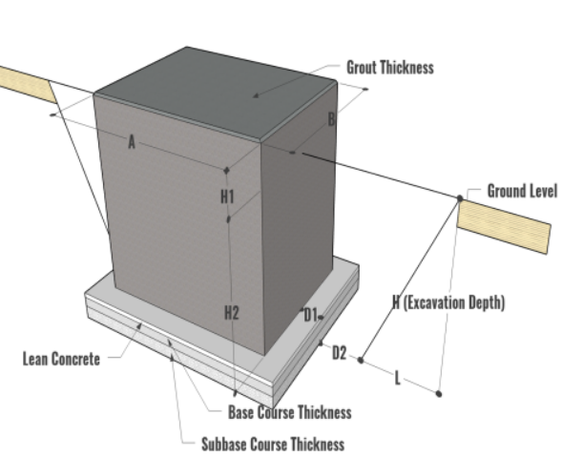
C1
C2
C3
G
H

 |  |  | Lean 두께 | C1 | 0.10 | m | O
 |  |  | Base 두께 | C2 | 0.15 | m | O
 | ※ EarthWork |  | SubBase두께 | C3 | 0.15 | m | O
 | * Excavation : 가상모델링으로 산출 |  | VCF 토량환산계수 | VCF | 1.15 |  | O
 | * Backfill : Exca - (Conc+Lean+Base+Subbase) |  | Lean 돌출길이 | D1 | 0.10 |  | O
 | * Disposal : (Exca - Back)*VCF |  | 터파기 여유폭 | D2 | 0.2 | m | O
 |  |  | 터파기 휴식각에 따른 터파기 밑면과 윗면의 차이 | G | 1 |  | O |  |  |  | *그림상의 G 값, H에 대한 비율 입력 ex) H:G= 1:1 이면 G=1, H:G= 1:0.5 이면 G=0.5
 |  |  | 터파기 깊이 | H |  |  |  |  |  |  | Dynamo 자동산출 (H2+C1+C2+C3)

C1
C2
C3
G
H
 | Foundation Slab : System Family | SF-Q1 | 기초판 체적 | V |  |  |  | BP | 체적 | Volume | Revit자동산출
 | [ Mat, Mass ] | =V | 면적 | A |  |  |  | BP | 면적 | Area | Revit자동산출, System Family일 경우 A는 BP
 |  | =V*RE | 둘레 | P |  |  |  | BP | 둘레 | Perimeter | Revit자동산출, System Family일 경우 P는 BP
 |  | =P*T | 두께 | T |  |  |  | BP | 기초 두께 | Thickness | Revit자동산출
 |  | =P*T+A | GL에서 기초바닥깊이 | H2 |  |  |  | BP |  | Level | Revit자동산출
 |  | =Exca | 폭 | W |  |  |  | BP | 폭 | Width | Revit자동산출
 |  | =Back | 길이 | L |  |  |  | BP | 길이 | Length | Revit자동산출
 |  | =Disp | Mat, Mass철근비 | RE | 0.12 |  | O

 |  |  | Lean 두께 | C1 | 0.10 | m | O
 |  |  | Base 두께 | C2 | 0.15 | m | O
 | ※ EarthWork |  | SubBase두께 | C3 | 0.15 | m | O
 | * Excavation : 가상모델링으로 산출 |  | VCF 토량환산계수 | VCF | 1.15 |  | O
 | * Backfill : Exca - (Conc+Lean+Base+Subbase) |  | Lean 돌출길이 | D1 | 0.10 |  | O
 | * Disposal : (Exca - Back)*VCF |  | 터파기 여유폭 | D2 | 0.2 | m | O
 |  |  | 터파기 휴식각에 따른 터파기 밑면과 윗면의 차이 | G | 1 |  | O |  |  |  | *그림상의 G 값, H에 대한 비율 입력 ex) H:G= 1:1 이면 G=1, H:G= 1:0.5 이면 G=0.5
 |  |  | 터파기 깊이 | H |  |  |  |  |  |  | Dynamo 자동산출 (H2+C1+C2+C3)

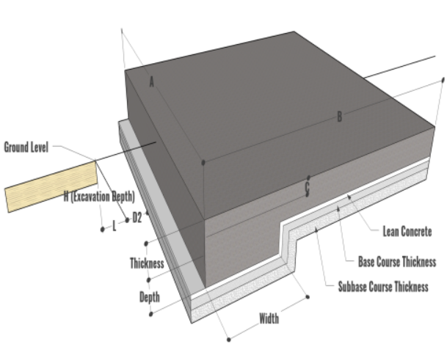
 | Foundation Slab : System Family | SF-Q2 | 기초판 체적 | V |  |  |  | BP | 체적 | Volume | Revit자동산출
 | [ SOG ] 헌치부분 무시하고 산출 | =V | 면적 | A |  |  |  | BP | 면적 | Area | Revit자동산출, System Family일 경우 A는 BP
 |  | =V*RE | 둘레 | P |  |  |  | BP | 둘레 | Perimeter | Revit자동산출, System Family일 경우 P는 BP
 |  | =P | 두께 | T |  |  |  | BP | 기초 두께 | Thickness | Revit자동산출
 |  | =P*T | 폭 | W |  |  |  | BP | 폭 | Width | Revit자동산출
 |  |  | 길이 | L |  |  |  | BP | 길이 | Length | Revit자동산출
H
 |  | =Exca | SOG철근비 | RE | 0.12 |  | O
C2
C1
 |  | =Back
C3
 |  | =Disp | BOC | H2 | 0.00 | m | O |  |  |  | GL에서부터 FDN BOC까지 깊이 입력
 |  |  | Lean 두께 | C1 | 0.10 | m | O
 |  |  | Base 두께 | C2 | 0.15 | m | O
 | ※ EarthWork |  | SubBase두께 | C3 | 0.15 | m | O
 | * Excavation : 가상모델링으로 산출 |  | VCF 토량환산계수 | VCF | 1.15 |  | O
 | * Backfill : Exca - (Conc+Lean+Base+Subbase) |  | Lean 돌출길이 | D1 | 0.00 |  | O
 | * Disposal : (Exca - Back)*VCF |  | 터파기 여유폭 | D2 | 0.00 | m | O
 |  |  | 터파기 휴식각에 따른 터파기 밑면과 윗면의 차이 | G | 0 |  | O |  |  |  | *그림상의 G 값, H에 대한 비율 입력 ex) H:G= 1:1 이면 G=1, H:G= 1:0.5 이면 G=0.5
 |  |  | 터파기 깊이 | H | 0.4 | m | O |  |  |  | *Lean, Base, Subbase를 모델링하지 않을 경우, H2+C1+C2+C3 값입력

 | Foundation Slab : System Family | SF-Q3 | Lean 체적 | V |  |  |  | BP | 체적 | Volume | Lean 별도 Family 작성 / Revit자동산출
 | [ Lean, Base, SubBase ] | =A | 면적 | A |  |  |  | BP | 면적 | Area | Revit자동산출, System Family일 경우 A는 BP
 | *Lean, Base, SubBase의 Earth Work물량은 해당기초에서 이미 고려됨 | =V | 둘레 | P |  |  |  | BP | 둘레 | Perimeter | Lean 별도 Family 작성 / Revit자동산출, System Family일 경우 P는 BP
 |  |  | Lean 두께, C1 | T |  |  |  | BP | 기초 두께 | Thickness | Lean 별도 Family 작성 / Revit자동산출

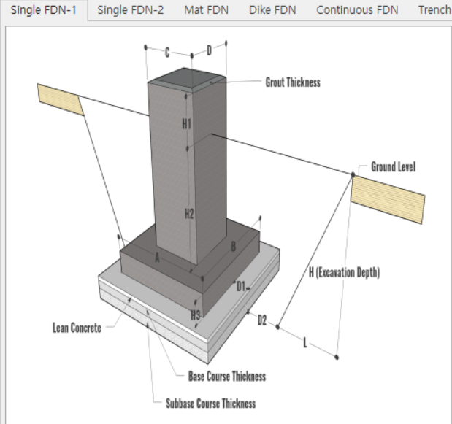
C1
C2
C3
W
L
G
H
 | Load Family | SF-Q4 | 기초판 체적 | V |  |  |  | BP | 체적 | Volume | Revit자동산출
 | [ 독립기초 ] | =V | 기초 폭 | W |  |  |  | BP | 폭 | Width | Revit자동산출
 |  | =V*RE | 기초 길이 | L |  |  |  | BP | 길이 | Length | Revit자동산출
 |  | =2*(W+L)*T | 기초 두께 | T |  |  |  | BP | 기초 두께 | Foundation Thickness | Revit자동산출
 |  | =2*(W+L)*T+2*(W*L) | GL에서 기초바닥깊이 | H2 |  |  |  | BP |  | Level | Revit자동산출
 |  | =2*(W+L)*T+(W*L) | 기초철근비 | RE | 0.12 |  | O
 |  | =Exca
 |  | =Back | pedestal폭1 | PC | 0.45 | m | O
 |  | =Disp | pedestal폭2 | PD | 0.45 | m | O
 |  |  | Lean 두께 | C1 | 0.10 | m | O
 |  |  | Base 두께 | C2 | 0.15 | m | O
 |  |  | SubBase두께 | C3 | 0.15 | m | O
 |  |  | VCF 토량환산계수 | VCF | 1.15 |  | O
 |  |  | Lean 돌출길이 | D1 | 0.10 |  | O
 | ※ EarthWork |  | 터파기 여유폭 | D2 | 0.2 | m | O
 | * Excavation : 가상모델링으로 산출 |  | 터파기 휴식각에 따른 터파기 밑면과 윗면의 차이 | G | 1 |  | O |  |  |  | *그림상의 G 값, H에 대한 비율 입력 ex) H:G= 1:1 이면 G=1, H:G= 1:0.5 이면 G=0.5
 | * Disposal : (Exca - Back)*VCF |  | 터파기 깊이 | H |  |  |  |  |  |  | Dynamo 자동산출 (H2+C1+C2+C3)

 | Load Family | SF-Q5 | 기초판 체적 | V |  |  |  | BP | 체적 | Volume | Revit자동산출
 | [ Pile ] | =L | 기초 폭 | W |  |  |  | BP | 폭 | Width | Revit자동산출
 |  | =Q | 파일 길이 | L |  |  |  | SP-F |  | Depth | Revit자동산출
 |  |  | 개수 | Q | 1 |  |  | BP |  | Count | Revit자동산출

A
 | [ Ditch ] | SF-Q6 | 체적 | V |  |  |  | BP | 체적 | Volume | Revit자동산출 | 23.09.14 추가
 |  |  | 면적 | A |  |  |  | BP | 면적 | Area | Revit자동산출 자동산출 A값을 거푸집 물량으로 사용

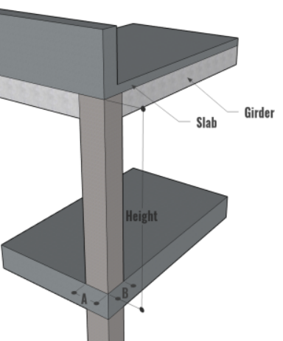
H'
W
L
5.St Col | Load Family | SC-Q1 | 체적 | V |  |  |  | BP | 체적 | Volume | Revit자동산출 (슬라브 두께를 제외한 기둥 높이 H로 자동 계산)
 | [ Concrete Column ] | =V | 폭 | W |  |  |  | SP-F |  | Width | Revit자동산출
 |  | =V*RE | 길이 | L |  |  |  | SP-F |  | Length | Revit자동산출
 |  | = 2*(W+L)*(V/(W*L)) | 높이 | H' |  |  |  |  |  |  | 슬라브 두께를 제외한 기둥 높이 * H' = V / (W x L) 로 역산, 산출식에 수식 반영
 |  |  | 높이 | H |  |  |  | BP |  | Length | 기둥일람표 상의 Length 슬라브 두께를 포함한 기둥높이 (자동산출값)
 |  |  | 철근비 | RE | 0.3 |  | O
 |  |  |  |  |  |  |  |  |  |  | ※ Revit 자동산출 V : 슬라브두께 제외 체적
 |  |  |  |  |  |  |  |  |  |  | ※ 슬라브두께 해당물량은 기둥물량에서 제외
 |  |  | GroutThk | G | 0.05

 | Load Family | SC-Q2 | 체적 | V |  |  |  | BP | 체적 | Volume | Revit자동산출
 | [ Steel Column ] | =H*W/1000 | 높이 | H |  |  |  | BP |  | Length | Revit자동산출 Cut Length (X), Length 적용
 | (= V부피 x D비중 으로 산출하지 않음) | =P*H | 길이 | L |  |  |  | SP-F | 길이 | Length | *Concrete Column의 WxL에 해당하는 SF-F
 | ※ 철골도장 = Painting Area (Revit 자동계산값) |  | 철골단면적 | A |  |  |  | BP |  | Section Area | 철골Family에 Shape에 따라 수동입력된 값
 |  |  | 철골단위중량 | W |  |  |  | BP |  | Nominal Weight | 철골Family에 Shape에 따라 수동입력된 값
 |  |  | 철골둘레 | P |  |  |  | BP |  | Perimeter | 철골Family에 Shape에 따라 수동입력된 값
 |  |  | Paint Area | S |  |  |  | BP |  | Paint Area | Revit자동산출 (해당 Perimeter값 x L 자동 계산)

B
H'
H
6.St Framing | Load Family - Concrete | SB-Q1 | 체적 | V |  |  |  | BP | 체적 | Volume | Revit자동산출 (슬라브두께 공제된 H' x Width x Cut Length로 체적 자동산출)
 |  |  | 폭 | B |  |  |  | SP-P |  | Width | Revit자동산출
 |  |  | 높이 | H |  |  |  | SP-F |  | Height | Revit자동산출
 |  |  | 길이 | L |  |  |  | BP | 길이 | Length | Revit자동산출 Cut Length (X), Length 적용
 |  |  | 높이 | H' |  |  |  |  |  |  | 슬라브 두께를 제외한 보 높이 * H' = V / (B x L) 로 역산, 산출식에 수식 반영 * V/(B*L) 물량산출식에 반영
 |  |  | 철근비 | RE | 0.16 |  | O
 | ※ Revit 자동계산 체적 = 슬라브두께 공제된 체적
 | ※ 철근비 = 슬라브두께 공제된 체적에 적용
 | ※ 거푸집 = 슬라브두께 포함한 H로 적용 (여유반영)

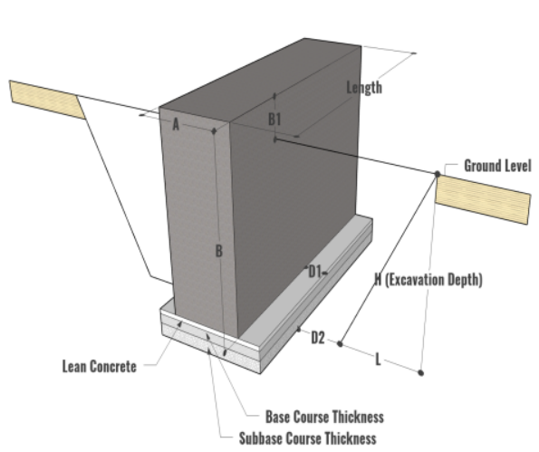
B
H
L
G
C1
C2
C3
 | Load Family - Concrete : Tie Girder | SB-Q3 | 체적 | V |  |  |  | BP | 체적 | Volume | Revit자동산출 (슬라브두께 공제된 H' x Width x Cut Length로 체적 자동산출)
 |  |  | 폭 | B |  |  |  | SP-P |  | Width | Revit자동산출
 |  |  | 높이 | H |  |  |  | SP-F |  | Height | Revit자동산출
 |  |  | 길이 | L |  |  |  | BP | 길이 | Length | Revit자동산출 Cut Length (X), Length 적용
 |  |  | 높이 | H' |  |  |  |  |  |  | 슬라브 두께를 제외한 보 높이, H'=V/(BxL) 로 역산 *SOG Slab인 경우 H=H' (SQ2-Note 추가)
 |  |  | GL에서 TG바닥깊이 | H2 |  |  |  | BP |  | Level | Revit자동산출
 |  |  | 철근비 | RE | 0.16 |  | O

 | ※ SOG Slab인 경우, 슬라브두께공제 자동 미적용 |  | Lean 두께 | C1 | 0.10 | m | O
 | ※ 콘크리트 : Revit 자동계산 체적 |  | Base 두께 | C2 | 0.15 | m | O
 | ※ 철근비 : Revit 자동계산 체적에 적용 |  | SubBase두께 | C3 | 0.15 | m | O
 | ※ 거푸집 = H로 적용 |  | VCF 토량환산계수 | VCF | 1.15 |  | O
 | ※ Lean, Bsae, Subbase 별도 모델링 |  | Lean 돌출길이 | D1 | 0.10 | m | O
 | ※ EarthWork |  | 터파기 여유폭 | D2 | 0.2 | m | O
 | * Excavation : 가상모델링으로 산출 |  | 터파기 휴식각에 따른 터파기 밑면과 윗면의 차이 | G | 1 |  | O |  |  |  | *그림상의 G 값, H에 대한 비율 입력 ex) H:G= 1:1 이면 G=1, H:G= 1:0.5 이면 G=0.5
 | * Disposal : (Exca - Back)*VCF |  | 터파기 깊이 |  |  |  |  |  |  |  | Dynamo 자동산출 (H2+C1+C2+C3)

 | Load Family - Steel | SB-Q2 | 체적 | V |  |  |  | BP | 체적 | Volume | Revit자동산출
 | (V*D로 산출된 Revit자동산출 Weight값 사용 않함) |  | 길이 | L |  |  |  | BP |  | Length | Revit자동산출 Cut Length (X), Length 적용
 | ※ 철골도장 = Painting Area (Revit 자동계산값) |  | 철골단면적 | A |  |  |  | BP |  | Section Area | 철골Family에 Shape에 따라 수동입력된 값
 |  |  | 철골단위중량 | W |  |  |  | BP |  | Nominal Weight | 철골Family에 Shape에 따라 수동입력된 값
 |  |  | 철골둘레 | P |  |  |  | BP |  | Perimeter | 철골Family에 Shape에 따라 수동입력된 값
 |  |  | Steel Density | D |  |  |  | Material |  |  | Material의 Density (7,849.05 kg/m³)
 |  |  | Paint Area | S |  |  |  | BP |  | Paint Area | Revit자동산출 (해당 Perimeter값 x L 자동 계산)

7.Ceilings | System Family | CE-Q1 | 체적 | V |  |  |  | BP | 체적 | Volume | Revit자동산출
 |  |  | 면적 | A |  |  |  | BP | 면적 | Area | Revit자동산출, System Family일 경우 A는 BP
 |  |  | 둘레 | P |  |  |  | BP | 둘레 | Perimeter | Revit자동산출, System Family일 경우 A는 BP

8.Doors | Load Family | DR-Q1 | 개수 | Q | 1 |  |  | BP |  | Count | Revit자동산출
 |  |  | Door 높이 | H |  |  |  | BP |  | Height | Revit자동산출
 |  |  | Door 폭 | W |  |  |  | BP |  | Width | Revit자동산출

9.Windows | Load Family | WD-Q1 | 개수 | Q | 1 |  |  | BP |  | Count | Revit자동산출

 | Load Family | WD-Q2 | 개수 | Q | 1 |  |  | BP |  | Count | Revit자동산출
 | Skylight |  | Window 높이 | H |  |  |  | BP |  | Height | Revit자동산출
 |  |  | Window 폭 | W |  |  |  | BP |  | Width | Revit자동산출

10.Stairs | System Family | SR-Q1
 | Cast-In-Place Stair / Concrete Stair |  | Landing Slab 길이 | A | 1.5 | m
 |  |  |  | B | 3 | m
 |  |  | Landing Slab 길이 | C | 2 | m
 |  |  | 계단높이 | H | 1.5 | m
 |  |  | 계단폭 | W | 2 | m
 | ※ V = [(A+C)*THK + S*(THK+0.17)] * W |  | Landing Slab두께 | T | 0.15 | m
 | * S=√(B^2+H^2) |  | 경사길이 | S | 3.35 |  |  |  |  |  | 엑셀상에서 자동계산
 |  |  | Form |  |  |  |  |  |  |  | (A+S+C+H)*W
 |  |  | 철근비 | RE | 0.12 |  | O
 |  |  | Q'ty | Q | 2

11.Railings | System Family | RL-Q1 | 길이 | L |  |  |  | BP |  | Length | Revit자동산출
 | Railing

13.Generic | Load Family - Ladder | GM-Q1 | 길이 | L |  |  |  | FP |  | Ladder_Length | Revit자동산출

 | Load Family - Downspout | GM-Q2 | 길이 | L |  |  |  | BP |  | Length | Revit자동산출

 | Load Family - Grouting | GM-Q3 | Volume | V |  |  |  | BP |  | Volume | Revit자동산출

CASE sample
Floor
Floor - Case 1 | Floor - Case 2 | Floor - Case 3
Family : Concrete Slab | Family : Concrete Slab + Floor 마감 | Family : Floor 마감 Only
Room 바닥 RC Slab, RC Deck Slab | Pit, Trench 바닥 RC Slab (Room Family가 적용되지 않는 Floor) | 별도 Floor 마감 패밀리
*Floor 마감 물량 산출 : Room Family | *Floor 마감 물량 산출 : Floor 패밀리에서 산출 | *Floor 마감이 도면상 표현 되어야 할 경우 *Floor 마감 물량 산출 : Room Family
Floor 마감
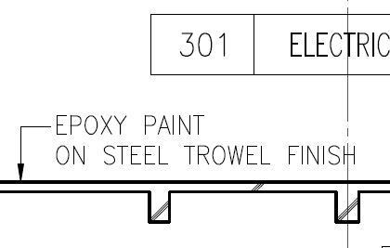 |  | 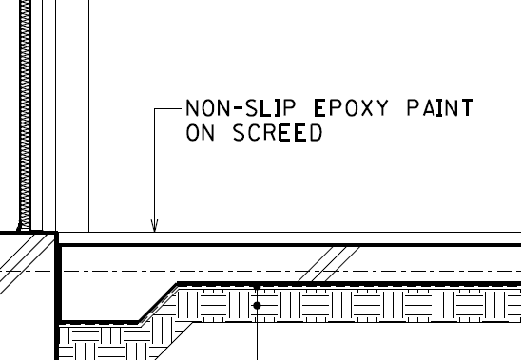 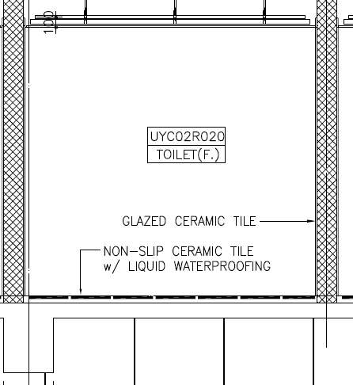
Floor - Case 4
Family : Concrete Roof Slab
RC Roof Slab : Roof Slab와 Roof마감 별도 Family로 작성
*RC Roof Slab : Floor Family *Roof Finish : Roof Family
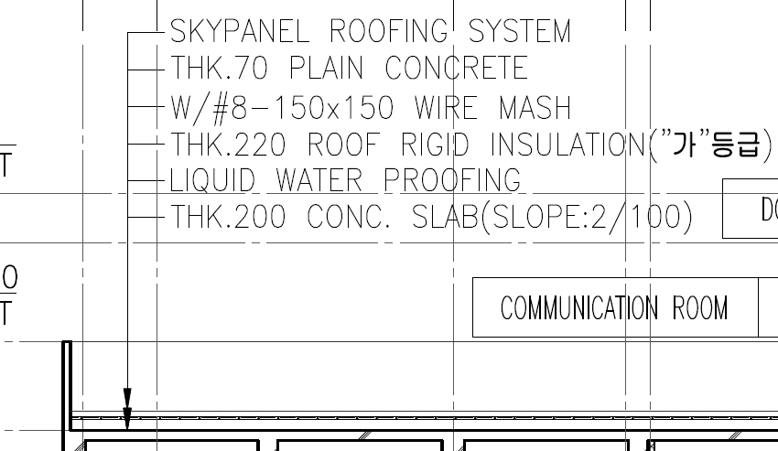
Wall
Exterior Wall, UG - Case 1 | Exterior Wall, UG - Case 2 | Exterior Wall, UG - Case 3
Family : Concrete Wall + Wall 외부 마감 | Family : Concrete Wall + Wall 외부 마감 + Wall 내부 마감 | Family : Wall 외부마감 Only
UG, Room 외벽 | UG, Room 이 아닌 외벽 | 별도 UG Wall 마감 패밀리
-적용 대상 : UG, Concrete Wall, 지하 Room 외벽 *Wall 내부 마감 : Room Family | -적용 대상 : UG, Concrete Wall, Room 이 아닌 외벽 - Pit/Trench 외벽 | -적용 대상 : UG, Concrete Wall의 외부 마감 Only (외부마감이 도면상 표현 되어야 할 경우)
Wall 내부 마감
Wall 외부 마감
ex) Bitumen Coating
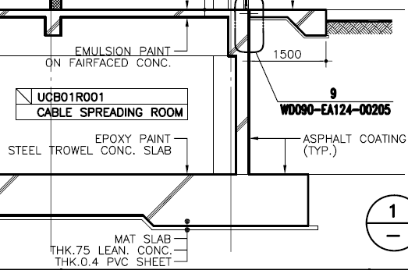 | 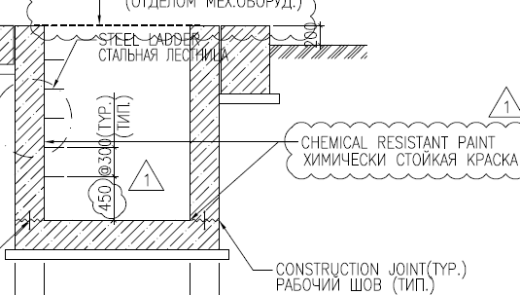 | 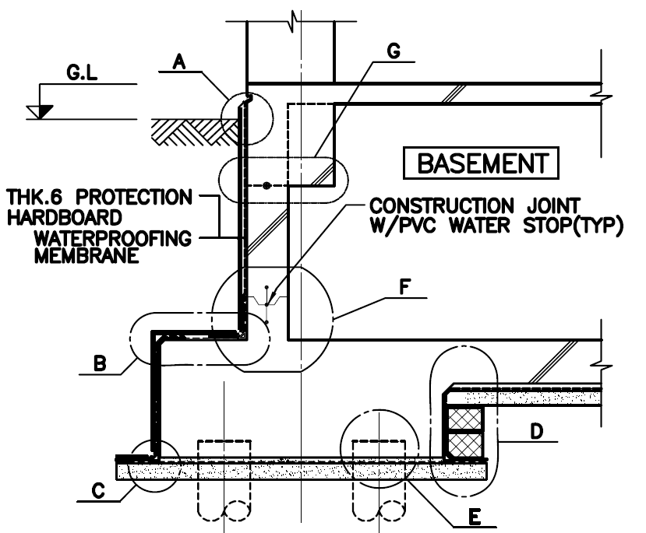
Exterior Wall, AG - Case 1 |  | Exterior Wall, AG - Case 3
Family : Concrete Wall + Wall 외부 마감 |  | Family : Insulation + Metal Panel or 점토 치장 벽돌
AG, Room 외벽, Concrete Wall 단독 |  | AG, Room 외벽, Concrete (외벽내부) + Metal Panel (외벽외부)
*Wall 내부 마감 : Room Family |  | * Concrete Wall (외벽내부) : 별도 패밀리로 작성 *Wall 내부 마감 : Room Family
 |  | 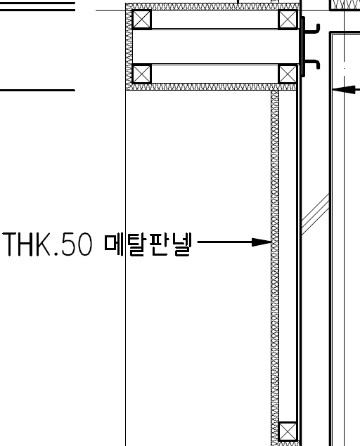 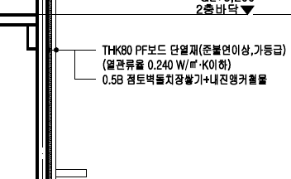
Exterior Wall, AG - Case 4
Family : Insulation + Gypsum or Masonry Wall
AG, Room 외벽, Concrete Wall (외벽외부) + Gypsum/Masonry(외벽내부)
* Concrete Wall (외벽외부) : 별도 패밀리로 작성, 외부마감 포함 - Exterior Wall, AG - Case 1 *Wall 마감이 도면상 표현 되어야 할 경우 적용 *Gypsum/Masonry(외벽내부) Wall 내부 마감 물량산출 : Room Family 이용
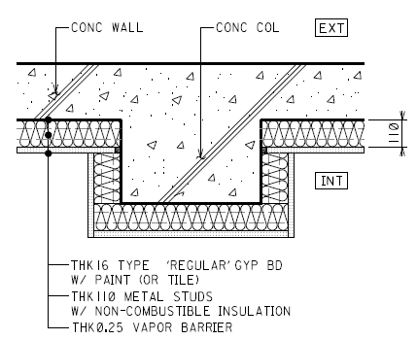
Exterior Wall, AG - Case 5 (Mazonry wall)
Family : Masonry + Wall 외부 마감+ Wall내부마감 | Family : Masonry(외벽내부) + Insulation + Masonry(외벽외부) + Wall 외부 마감+Wall 내부마감 | Family : Gypsum(외벽내부) + Insulation + Masonry(외벽외부) + Wall 외부 마감+Wall내부마감
AG, Room 외벽, Masonry 단독 | AG, Room 외벽, Masonry(외벽내부) + Insulation + Masonry(외벽외부) | AG, Room 외벽, Gypsum(외벽내부) + Insulation + Masonry(외벽외부)
*Wall 내부 마감 물량산출 : Room Family | * Masonry(외벽외부) : 외부마감 포함 * Wall 내부 마감 물량산출 : Room Family | * Masonry(외벽외부) : 외부마감 포함 * Wall 내부 마감 : Room Family
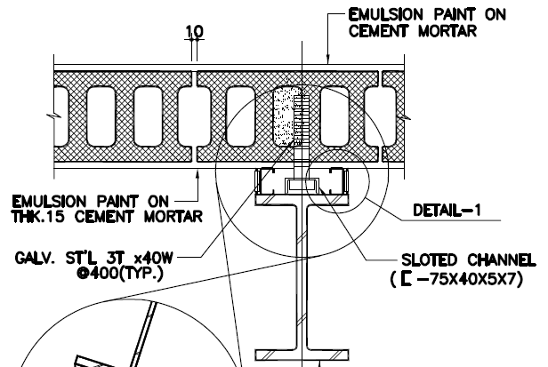 | 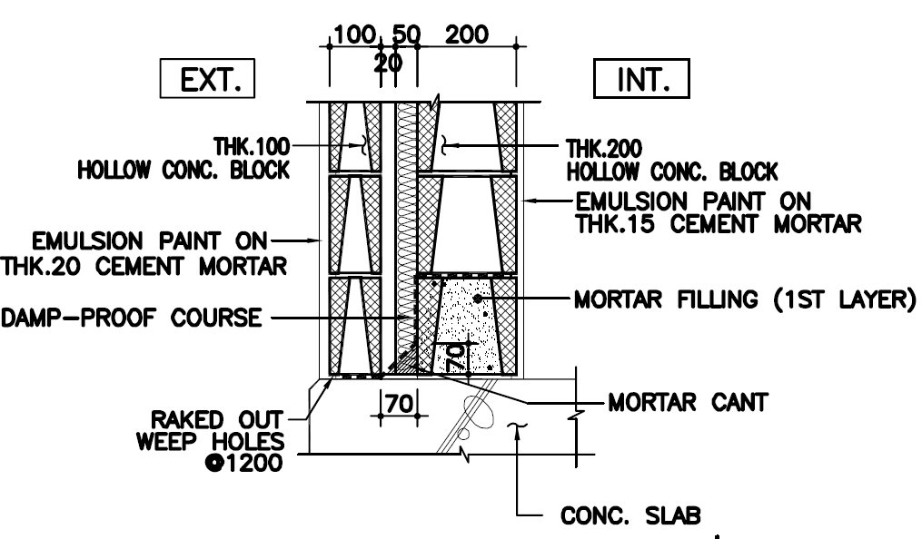
Exterior Wall, AG - Case 7 | Exterior Wall, AG - Case 6
Family : Wall 전체 + Wall 외부/내부 마감 | Family : Concrete Wall + Wall 외부/내부 마감
AG, Dado Wall | AG, Parapet

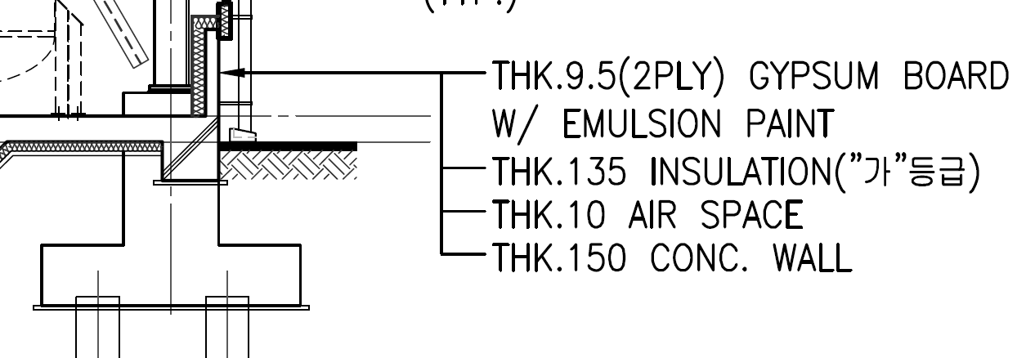 | 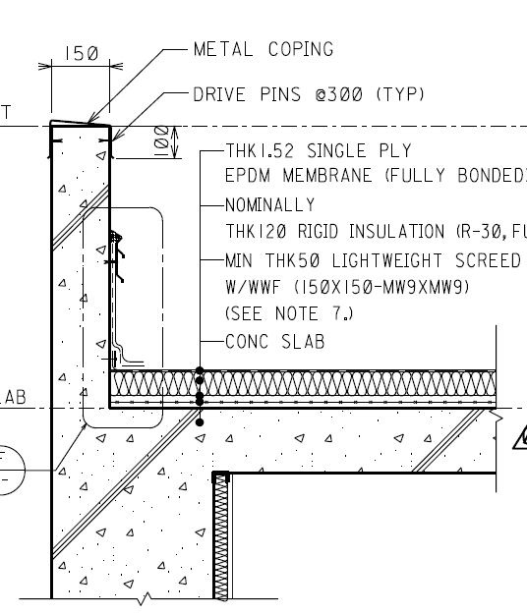
Interior Wall - Case 7 | Interior Wall - Case 8
Family : Concrete or Masonry or Gypsum | Family : Wall 마감
Concrete or Masonry or Gypsum 단독 내벽 | 별도 Wall 마감 패밀리
*Wall 양측 마감 : Room Family | *Wall의 마감 Only -마감이 도면상 표현 되어야 할 경우 *Wall 양측 마감 : Room Family

